Sheet1
MÃ KHÓA DES
Input: |  |  |  |  | họ và tên | Phan Duy Hiển
Bản tin M=0123456789abcde |  |  |  |  | lớp | 67CS
Khóa K=0133457799bbcdff |  |  |  |  | MSSV | 0068867

Output:
Bản mã C =1abff69d5a93e80b

Giải
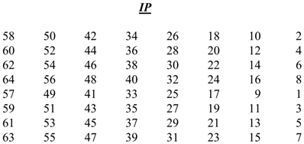

M= 0000 0000 0001 0010 0011 0100 0101 0110 0111 1000 1001 1010 1011 1100 1101 1110
K = 0000 0001 0011 0011 0100 0101 0111 1001 1001 1011 1011 1100 1111 1111

B1:Hoán vị khởi tạo -IP
Bản tin M được đánh số vị trí bit từ tráu qua phải từ 1 đến 64 như sau:

 | 0 | 0 | 0 | 0 | 0 | 0 | 0 | 0
 | 0 | 0 | 0 | 1 | 0 | 0 | 1 | 0
 | 0 | 0 | 1 | 1 | 0 | 1 | 0 | 0
 | 0 | 1 | 0 | 1 | 0 | 1 | 1 | 0
 | 0 | 1 | 1 | 1 | 1 | 0 | 0 | 0
 | 1 | 0 | 0 | 1 | 1 | 0 | 1 | 0
 | 1 | 0 | 1 | 1 | 1 | 1 | 0 | 0
 | 1 | 1 | 0 | 1 | 1 | 1 | 1 | 0

sắp cếp các thứ tự bbit của M theo bẳng hoán vị IP

 | 1 | 0 | 0 | 1 | 1 | 0 | 0 | 0
 | 1 | 1 | 1 | 1 | 1 | 1 | 1 | 0
 | 1 | 1 | 0 | 0 | 1 | 1 | 0 | 0
 | 0 | 0 | 0 | 0 | 0 | 0 | 0 | 0
 | 1 | 1 | 1 | 0 | 0 | 0 | 0 | 0
 | 0 | 1 | 0 | 1 | 0 | 1 | 0 | 0
 | 1 | 1 | 1 | 1 | 0 | 0 | 0 | 0
 | 1 | 0 | 1 | 0 | 1 | 0 | 1 | 0

như thế ta có IP(M)= 1001 1000 1111 1110 1100 1100 0000 0000 1110 0000 0101 0100 1111 0000 1010 1010 = 98fecc00e054f0aa(HEX)

b2:tính toán giá trị khóa -KS
tính toán hàm mã hóa f

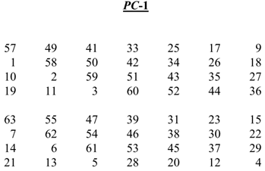

 | 0 | 0 | 0 | 0 | 0 | 0 | 0 | 1
 | 0 | 0 | 1 | 1 | 0 | 0 | 1 | 1
 | 0 | 1 | 0 | 0 | 0 | 1 | 0 | 1
 | 0 | 1 | 1 | 1 | 0 | 1 | 1 | 1
 | 1 | 0 | 0 | 1 | 1 | 0 | 0 | 1
 | 1 | 0 | 1 | 1 | 1 | 0 | 1 | 1
 | 1 | 1 | 0 | 0 | 1 | 1 | 0 | 1
 | 1 | 1 | 1 | 1 | 1 | 1 | 1 | 1

sau khi sắp xwps các bit theo bảng hoán vị PC-1 ta có

 | 1 | 1 | 1 | 1 | 0 | 0 | 0
 | 0 | 1 | 1 | 0 | 0 | 1 | 1
 | 0 | 0 | 1 | 0 | 1 | 0 | 1
 | 0 | 1 | 0 | 1 | 0 | 1 | 1

Ta có C0=1111 0000 1100 1100 1010 1010 1111 =f0ccaab(hex)

 | 1 | 0 | 1 | 0 | 1 | 0 | 1
 | 0 | 1 | 1 | 0 | 0 | 1 | 1
 | 0 | 0 | 1 | 1 | 1 | 1 | 0
 | 0 | 0 | 0 | 1 | 0 | 1 | 0
Ta có D0=1010 1010 1100 1100 1111 0000 1010 = aaccf0a(hex)

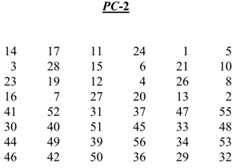

từ đó ta có

C1=1110 0001 1001 1001 0101 0101 0111 | 1 | 1 | 1 | 0 | 0 | 0 | 0
D1= 0101 0101 1001 1001 1110 0001 0101 | 1 | 1 | 0 | 0 | 1 | 1 | 0
 | 0 | 1 | 0 | 1 | 0 | 1 | 0
 | 1 | 0 | 1 | 0 | 1 | 1 | 1
 | 0 | 1 | 0 | 1 | 0 | 1 | 0
 | 1 | 1 | 0 | 0 | 1 | 1 | 0
 | 0 | 1 | 1 | 1 | 1 | 0 | 0
 | 0 | 0 | 1 | 0 | 1 | 0 | 1
Ta có K1= 0001 1011 0000 0010 1110 1111 1101 1011 0100 1001 1010 0101 = 1b02efdb49a5(HEX)

tương tự K1 ta có:
K2= 0110 1001 1010 1110 1101 1001 0010 0101 1010 11010 0110 0110=69aed925ae66(HEX)

K3= 0101 0101 1111 1100 1000 1010 1011 0100 1010 1100 1101 0010 = 55fc8ab4acd2 (HEX)

K4 = 0111 0010 1010 1101 1101 0010 1010 1101 1000 0110 0101 0111 = 72add2ad8657 (HEX)

K5 = 0111 1100 1110 1100 0000 0111 0001 1111 1110 0110 1100 0010 = 7cec071fe6c2 (HEX)

K6 = 0110 0011 1010 0101 0001 1110 0011 1100 1100 0101 0100 0101 = 63a51e3cc545

K7 = 0110 1100 1000 0100 1011 0111 1000 1010 1110 0100 1100 0110 = 6c84b78ae4c6 (HEX)

K8 = 1111 0111 1000 1000 0011 1010 1110 1100 1110 0111 1000 0001 = f7883aece781 (HEX)

K9 = 1100 0000 1101 1011 1110 1011 0010 0111 1011 1000 0011 1001 = c0dbeb27b839 (HEX)

K10 = 1011 0001 1111 0011 0100 0111 0110 0011 0001 1101 0111 0110 = b1f347631d76 (HEX)

K11 = 0010 0001 0101 1111 1100 0011 0000 1101 1000 1001 1011 1110 = 215fc30d89be (HEX)

K12 = 0111 0001 0111 0001 1111 0101 0100 0101 0101 1100 1101 0101 = 7171f5455cd5 (HEX)

K13 = 1001 0101 1100 0101 1101 0001 0100 1011 1000 0000 1111 1101 = 95c5d14b80fd (HEX)

K14 = 0101 0111 0100 0011 1011 0111 1000 0011 1101 1101 1000 1101 = 5743b783dd8d (HEX)

K15 = 1011 1111 1001 0001 1000 0101 0000 1010 0001 0111 1011 0101 = bf91850a17b5

K16 = 1100 1011 0011 1101 0000 1011 1011 1100 0111 0000 0111 0010 = cb3d0bbc7072 (HEX)

B3: Tính hàm mã hóa f(R,K)
IP(M)=1001 1000 1111 1110 1100 1100 0000 0000 1110 0000 0101 0100 1111 0000 1010 1010 =98fecc00e054f0aa(HEX)

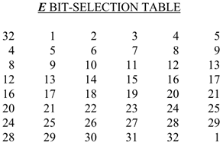

L0 = 1001 1000 1111 1110 1100 1100 0000 0000
R0 = 1110 0000 0101 0100 1111 0000 1010 1010

Hoán vị các bit R0 ra có:E(R0)=0111 0000 0000 0010 1010 1001 0111 1010 0001 0101 0101 0101 = 7002a97a1555 (HEX)

Lấy XOR giữa giá trị này và khó vòng K
XOR(E(R0),K1) = 0110 1011 0000 0000 0100 0110 1010 0001 0101 1100 1111 0000 = 6b0046a15cf0(Hex)

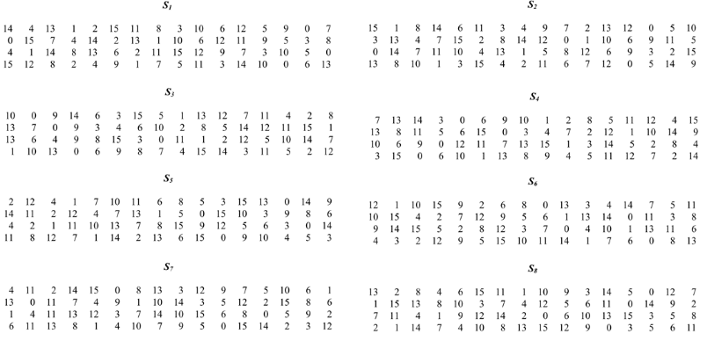

S1(011010) = 9 (DEC) = 1001
S2(110000) = 5 (DEC) = 0101
S3(000001) = 13 (DEC) = 1101
S4(000110) = 3 (DEC) = 0011 | ta có:1001 0101 1101 0011 1010 1101 0101 0000 = 95d3ad50 (HEX)
S5(101000) = 10 (DEC) = 1010
S6(010101) = 13 (DEC) = 1101
S7(110011) = 5 (DEC) = 0101
S8(110000) = 0 (DEC) = 0000

Hoán vị bảng P | 1 | 0 | 0 | 1
 | 0 | 1 | 0 | 1
 | 1 | 1 | 0 | 1
 | 0 | 0 | 1 | 1
 | 1 | 0 | 1 | 0
 | 1 | 1 | 0 | 1
 | 0 | 1 | 0 | 1
 | 0 | 0 | 0 | 0
f(R0,K1) = 1001 0111 1101 0001 0110 0001 1001 1010 = 97d1619a (HEX)
Tuognw tự ta có
f(R1,K2) = 1000 1000 0100 1000 1000 1101 0000 1011 = 88488d0b (HEX)
f(R2,K3) = 1101 1010 0011 1011 0010 0110 1001 0010 = da3b2692 (HEX)
f(R3,K4) = 1111 0100 0100 1001 0101 0000 1011 0010 = f44950b2 (HEX)
f(R4,K5) = 1101 1000 0011 0010 0011 0111 1111 1101 = d83237fd (HEX)
f(R10,K11) = 1111 1100 1111 0110 0111 0001 0100 0110 = fcf67146 (HEX)
f(R12,K13) = 0111 1011 1111 1110 0010 1000 0000 0110 = 7bfe2806 (HEX)
f(R13,K14) = 0110 0101 1111 1100 0111 1010 0100 1000 = 65fc7a48 (HEX)
f(R14,K15) = 0101 0001 0011 1111 0001 1101 0001 0001 = 513f1d11 (HEX)
f(R15,K16) = 1100 1011 1111 0101 0010 0101 0010 1101 = cbf5252d (HEX)

B4:giá trị tại mỗi vòng mã hóa | n | f(R,K) | Ln | Rn
 | 0 |  | 98fecc00 | e054f0aa
 | 1 | 97d1619a | e054f0aa | 0f2fad9a
 | 2 | 88488d0b | 0f2fad9a | 681c7da1
 | 3 | da3b2692 | 681c7da1 | d5148b08
 | 4 | f44950b2 | d5148b08 | 9c552d13
 | 5 | d83237fd | 9c552d13 | 0d26bcf5
 | 6 | afc43b25 | 0d26bcf5 | 33911636
 | 7 | 6cfdecb8 | 33911636 | 43779f57
 | 8 | 6cfdecb8 | 43779f57 | 5f6cfa8e
 | 9 | fb0600b1 | 5f6cfa8e | b8719fe6
 | 10 | d51508e4 | b8719fe6 | 8a79f26a
 | 11 | fcf67146 | 8a79f26a | 4487eea0
 | 12 | 704fa3a5 | 4487eea0 | fa3651cf
 | 13 | 7bfe2806 | fa3651cf | 3f79c6a6
 | 14 | 65fc7a48 | 3f79c6a6 | 9fca2b87
 | 15 | 513f1d11 | 9fca2b87 | 6e46dbb7
 | 16 | cbf5252d | 6e46dbb7 | 543f0eaa

b5: Hoán vị khởi tạo đảo IP-1
từ bảng trên ta có
R16 = 543f0eaa (HEX) = 0101 0100 0011 1111 0000 1110 1010 1010
L16 = 6e46dbb7 (HEX) = 0110 1110 0100 0110 1101 1011 1011 0111

 | 0 | 1 | 0 | 1 | 0 | 1 | 0 | 0
 | 0 | 0 | 1 | 1 | 1 | 1 | 1 | 1
 | 0 | 0 | 0 | 0 | 1 | 1 | 1 | 0
 | 1 | 0 | 1 | 0 | 1 | 0 | 1 | 0
 | 0 | 1 | 1 | 0 | 1 | 1 | 1 | 0
 | 0 | 1 | 0 | 0 | 0 | 1 | 1 | 0
 | 1 | 1 | 0 | 1 | 1 | 0 | 1 | 1
 | 1 | 0 | 1 | 1 | 0 | 1 | 1 | 1

từ đó ta tìm được:
C = 0001 1010 1011 1111 1111 0110 1001 1101 0101 1010 1001 0011 1110 1000 0000 1011 = 1abff69d5a93e80b (HEX)

